Чек-лист
Чек-лист проверок веб-приложения Google (www.google.ru)

№ | Название проверки | Результат | Комментарии
Кроссбраузерное тестирование
1 | Приложение загружается в актуальных браузерах (Chrome, Firefox, Edge, Safari, IE) | Pass
2 | Функции приложения доступны в актуальных браузерах (Chrome, Firefox, Edge, Safari, IE) | Fail | В IE отсутствует функция голосового ввода и поиска по изображению, в Firefox отсутствует функция голосового ввода
Общие проверки
3 | Возможность переключения клавишей Tab между активными элементами страницами | Pass
4 | На странице отсутствуют орфографические и пунктуационные ошибки | Pass
5 | Скорость загрузки сайта в пределах допустимых значений | Pass | 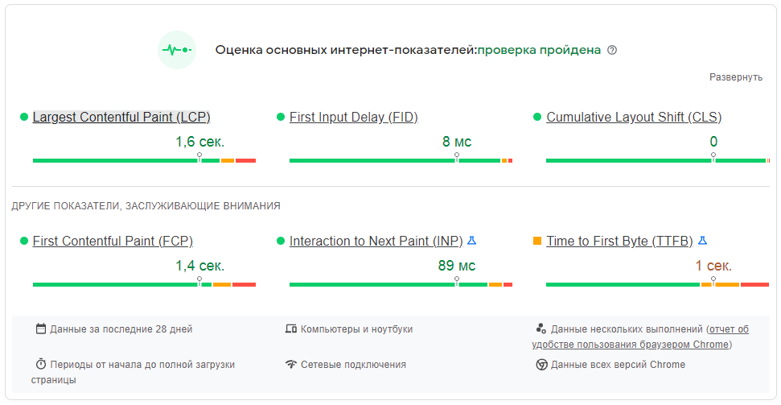
6 | Производительность сайта в пределах допустимых значений | Pass
7 | Отсутствие ошибок на сайте | Fail | Не загружается ресурс Google Play (см. Лист "Ошибки на сайте")
Работа с полями
8 | Поле поиска допускает ввод текста, цифр и спецсимволов | Pass
9 | Поле поиска не ограничено максимальным количеством вводимых символов | Pass
10 | При введении текста в поле поиска появляются возможные варианты запроса | Pass
11 | При нажатии на кнопку "Очистить" в поле поиска введённые символы удаляются | Pass
12 | При нажатии на поле поиска появляются предыдущие запросы | Pass
13 | При наведении курсора на поле поиска появляется всплывающая подсказка "Поиск" | Pass
14 | Поле поиска подсвечивается при наведении курсора | Pass
15 | Поиск не реагирует на пустой запрос | Pass
16 | Поиск не реагирует на пробелы введённые до и/или после данных | Pass
17 | Введённые в поле поиска данные можно отредактировать | Pass
18 | Введённые данные не касаются границ поля поиска | Pass
19 | Поле поиска выравнено по центру страницы | Pass
20 | Поле для ввода ссылки на изображение в окне поиска по картинке подсвечивается при наведении курсора | Pass
21 | Плейсхолдер в поле для ввода ссылки на изображение исчезает при вводе текста | Pass
22 | Плейсхолдер в поле для ввода ссылки на изображение появляется после его очистки | Pass
23 | Плейсхолдер в поле для ввода ссылки не выходит за края поля | Pass
24 | При введение в поле для ввода ссылки на изображение текста отлчного от ссылки появляется сообщение "Невозможно воспользоваться ссылкой. Убедитесь, что она начинается с http:// или https://, и попробуйте снова." | Pass
25 | Поиск по ссылке на изображение не реагирует на пробелы введённые до и/или после данных | Pass
Работа с кнопками
26 | Кнопка "Поиск в Google" подсвечивается при наведении курсора | Pass
27 | Форма курсора меняется при наведении на кнопку "Поиск в Google" | Pass
28 | Текст на кнопке "Поиск в Google" не выходит за края кнопки | Pass
29 | Название кнопки "Поиск в Google" соответствует её логике | Pass
30 | Кнопка "Мне повезёт!" подсвечивается при наведении курсора | Pass
31 | Форма курсора меняется при наведении на кнопку "Мне повезёт!" | Pass
32 | Текст на кнопке "Мне повезёт!" не выходит за края кнопки | Pass
33 | Название кнопки "Мне повезёт!" соответствует её логике | Pass
34 | Нажатие на пространство между кнопками "Поиск в Google" и "Мне повезёт!" не вызывает никакого действия | Pass
35 | Кнопка "Приложения Google" подсвечивается при наведении курсора | Pass
36 | Форма курсора меняется при наведении на кнопку "Приложения Google" | Pass
37 | Появляется подсказка при наведении на кнопку "Приложения Google" | Pass
38 | При нажатии на кнопку "Приложения Google" появляется список с кнопками приложений | Pass
39 | Полоса прокрутки в списке приложений функционирует | Pass
40 | Перемещение по списку может осуществляться мышью, клавишами стрелок, Home, End, PageUp, PageDn | Pass
41 | Кнопки приложений подсвечиваются при наведении курсора | Pass
42 | Форма курсора меняется при наведении на кнопку приложения | Pass
43 | Есть возможность перемещатся между кнопками приложений нажатием клавиши Tab | Pass
44 | Все кнопки для приложений срабатывают - открывается страница с соответствующим приложением | Fail | Не сработала кнопка "Новости" - "Не удается получить доступ к сайту"; не сработала кнопка "Финансы" - ошибка 403, вышло сообщение "В настоящее время Google Финансы недоступны, так как некоторые международные поставщики данных больше не поддерживают ваш регион. Пожалуйста, проверяйте наличие новых обновлений."
45 | Все кнопки для приложений отрисованы в едином стиле | Pass
46 | Кнопка "Войти" подсвечивается при наведении курсора | Pass
47 | Форма курсора меняется при наведении на кнопку "Войти" | Pass
48 | При нажатии на кнопку "Войти" появляется окно авторизации | Pass
49 | Для авторизованного пользователя кнопка "Войти" меняется на кнопку аккаунта Google | Pass
50 | Кнопка аккаунта подсвечивается при наведении курсора | Pass
51 | Форма курсора меняется при наведении на кнопку аккуаунта | Pass
52 | При нажатии на кнопку аккаунта у авторизованного пользователя появляется окно с информацией по своему аккаунту (аватарка, имя пользователя, email) и кнопками управления аккаунтом | Pass
53 | При наведении курсора на кнопку "Экранная клавиатура" появляется всплывающая подсказка | Pass
54 | При наведении курсора на кнопку "Голосовой поиск" появляется всплывающая подсказка | Pass
55 | При наведении курсора на кнопку "Поиск по картинке" появляется всплывающая подсказка | Pass
56 | Всплывающие подсказки не перекрывают сами кнопки | Pass
57 | При нажатии на кнопку "Экранная клавиатура" появляется экранная клавиатура | Pass
58 | При нажатии на кнопки экранной клавиатуры в поле поиска происходит ввод данных | Pass
59 | При повторном нажатии на кнопку "Экранная клавиатура" экранная клавиатура закрывается | Pass
60 | Экранная клавиатура закрывается при нажатии на крестик | Pass
61 | При нажатии на кнопку "Голосовой поиск" запускается распознаватель голосового ввода | Pass
62 | Произносимые слова распознаются корректно | Pass
63 | После распознавания голосового ввода автоматически открывается окно с результатами поиска | Pass
64 | При нажатии на кнопку "Поиск по картинке" появляется всплывающее окно "Выполните поиск по изображению в Google Объективе" с возможностью загрузить картинку или вставить ссылку на неё | Pass
65 | При нажатии на крестик во всплывающем окне "Выполните поиск по изображению в Google Объективе" оно закрывается | Pass
66 | Изменение вида курсора при наведении на надпись "Загрузите файл" | Pass
67 | При нажатии на надпись "Загрузите файл" открывается диалоговое окна для выбора изображения с жёсткого диска пользователя | Pass
68 | Кнопка "Поиск" в окне поиска по картинке подсвечивается при наведении курсора | Pass
69 | Форма курсора меняется при наведении на кнопку "Поиск" в окне для поиска по картинке | Pass
70 | Текст на кнопке "Поиск" в окне поиска по картинке не выходит за края кнопки | Pass
71 | Название кнопки "Поиск" в окне поиска по картинке соответствует её логике | Pass
Работа с ссылками
72 | При нажатии на ссылку "Настройки" появляется меню с возможными настройками | Pass
73 | Форма курсора менятеся при наведении на пункт меню "Настройки" | Pass
74 | Пункт меню "Настройки" выделяется при наведении курсора | Pass
75 | Все пункты меню "Настройки" функционируют и при нажатии открывается соответствующая страница настроек | Pass
76 | При нажатии на пункт меню "Тёмная тема" меняется оформление страницы google.ru | Pass
77 | Все ссылки на странице функционирует и при нажатии открывается соответствующая страница | Pass
78 | Форма курсора меняется при наведении на ссылку | Pass
79 | Текст ссылки подчёркивается при наведении курсора | Pass

Ошибки на сайте
